상품제안서
CD019 네이쳐 자외선 차단 차양 모기 방지 등산 썬캡 | 상품코드: F26586

 |  |  |  |  |  |  | 02-412-0044 | www.easy1.co.kr
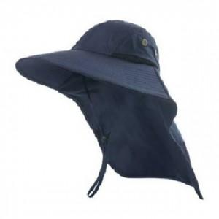

【상세/제작정보】 | 기본수량 미만 인쇄시 비용 추가.

【인쇄/포장옵션】 | 실크 / OPP(비닐)

【공급단가】 | 수량 | 60~ | 120~ | 500~ | 1,000~ | 2,000~
*VAT별도 | 단가 | 10,120원 | 9,960원 | 9,720원 | 9,470원 | 9,310원

【상품 URL】 | https://dev.easy1.co.kr:443/src/goods_detail.php?gdno=26586

